Vizualizácia
Projekt: Výstavba detskéo ihriska v obci

P.Č. | Názov | Vizualizácia (obrázok je iba ilustračný)

1. | Hracia zostava (domček)
2. | Kombinovaná hracia zostava | 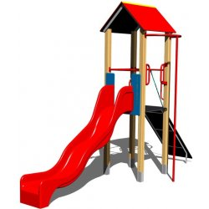
3. | Kombinovaná dvojhojdačka | 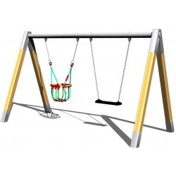
4. | Kolotoč na sedenie | 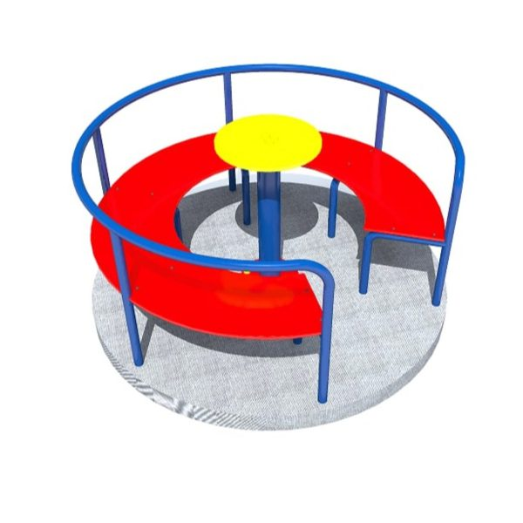
5. | Pružinová hojdačka | 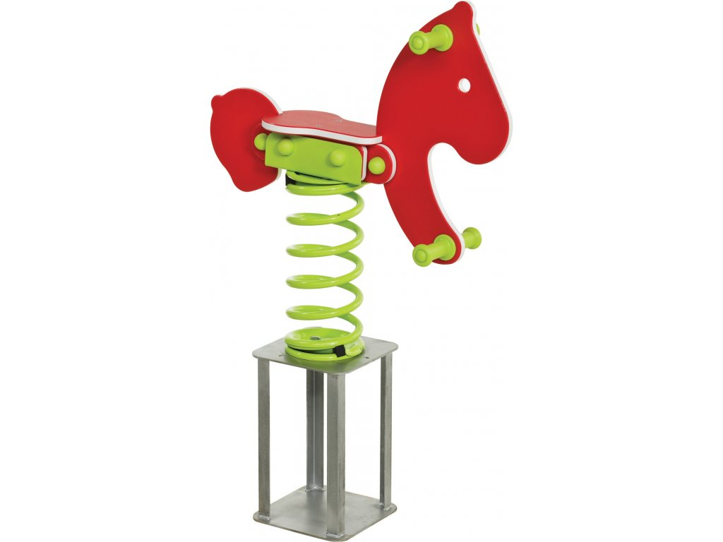
6. | Pružinová hojdačka
7. | Informačná kovová tabuľa | 